滋賀会場
関西ブロック 滋賀会場 案内

 |  |  | 会場名： | コラボしが２１ ３階研修室
会 場 |  |  | 住所： | 滋賀県大津市打出浜２－１

開催日時 |  | 2026年3月12日（木）13:30～15:30

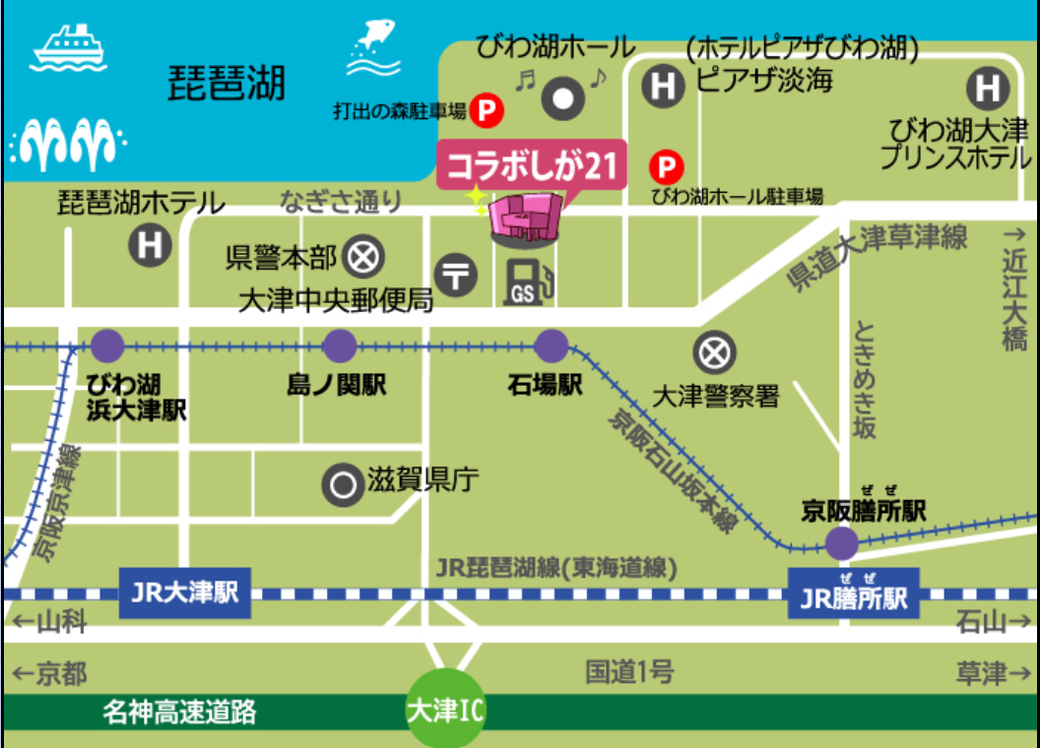

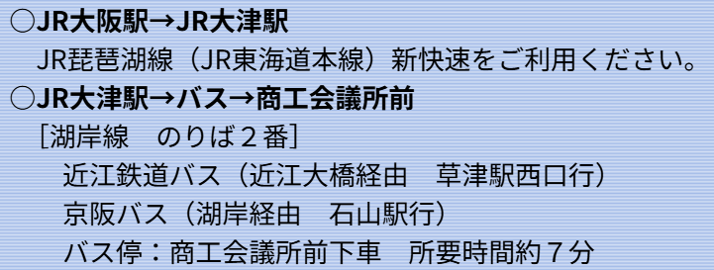
■アクセス
◆電車

◆駐車場
 | ※注意 貸し会議室の利用者は駐車場を使用できませんので徒歩１分の「打出の森駐車場」
 | をご利用下さい。（上記の案内図を参照下さい。）

 | 【打出の森駐車場 駐車料金】
 | 駐車開始から
 | 1時間まで 220円／2時間まで 330円／3時間まで 440円
 | 以降30分ごとに220円

